Vi phạm
Thời gian | Loại vi phạm | Lý do | Hình ảnh
2026-05-07 14:34:53 | Mask | Phát hiện thiếu: MASK | 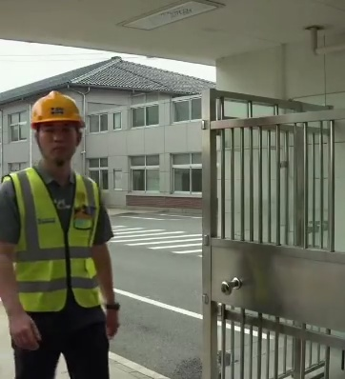
2026-05-07 14:35:04 | Safety Vest, Mask | Phát hiện thiếu: SAFETY VEST, MASK | 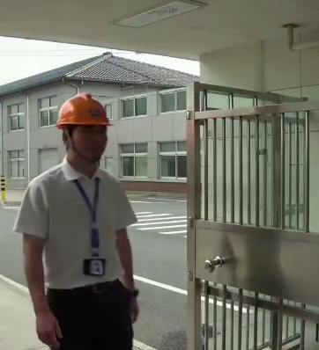
2026-05-07 14:35:09 | Mask | Phát hiện thiếu: MASK | 